Sheet1
10-10-12分页

 | 页保护机制

 | 1、有效地址、逻辑地址、线性地址、物理地址 |  | 3、实验 10-10-12分页，xp系统
 |  | 1）段内偏移地址就是有效地址，又称 逻辑地址。 |  | 前提将系统分页方式设置为 10-10-12分页方式
 |  | 如: MOV eax,dword ptr ds:[0x12345678] |  | win7、winxp自行搜索
 |  | 其中0x12345678就是有效地址
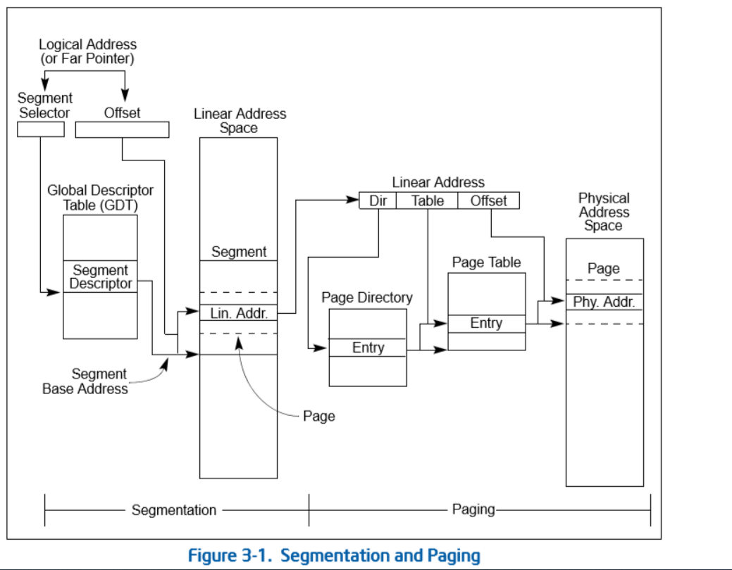
 |  | 2）段的base加上有效地址就是 线性地址，大多数段的base都为0，除了fs
 |  | 线性地址是 虚拟地址，需要挂(映射到)物理页

 |  | 3）CPU会自动将线性地址 转换为 物理地址，转换的方式，
 |  | 在x86下有 10-10-12分页，2-9-9-12分页

 | 2、10-10-12分页(12 ->页大小4k; 10 ->页表、页目录表的长度，单位4字节)
 |  | 1）将线性地址分为3各部分，前10位，中间10位，后12位
 |  | 2）cr3寄存器，存储物理地址值，指向页目录(共4096字节，每个目录项4字节),
 |  | cr3+线性地址第一部分*4字节 取出对应目录项，目录项值是页表地址，
 |  | 目录项值+线性地址第二部分*4字节 取出对应页表，页表值是对应页的地址，
 |  | 页表值+第三部分 即为线性地址对应的物理地址。
 |  | 每个进程都有一个cr3值。

 | 4、内核文件
 |  | win7 32位
 |  | 如果是2-9-9-12分页运行的内核 ntkrnlpa.exe
 |  | 如果是10-10-12分页运行的内核 ntoskrnl.exe

Sheet2
1）设置10-10-12分页

2）打开记事本，输入几个字符找到其对应线性地址 |  | 3）拆分线性地址
 |  | 000AB318 ==> | [0000 0000 00][00 1010 1011] [0011 0001 1000]
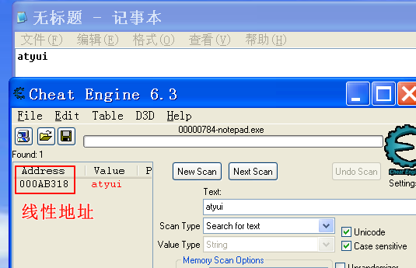
 |  | 4）查看该进程CR3
 |  | !process 0 0

 |  | 19bc4000 是页目录物理地址

5）转换倒对应物理地址
 | ①页目录项: 19bc4000+0*4=0x19bc4000
 | ②页目录项值(页表地址)，查看物理内存，需要加 "!"
 | kd> !dd 19bc4000
 | #19bc4000 19b0f867 // 后三位是属性 需置为0 来做运算，0x19b0f000

 | ③页表项: 0x19b0f000+0xab*4= 0x19B0F2AC
 | 页表项值(页地址)
 | !dd 19B0F2AC
 | #19b0f2ac 19d1a867 // 后三位是属性 需置为0 来做运算，0x19d1a000

 | ④物理地址
 | 0x19d1a000+0x318 = 0x19D1A318

 | ⑤验证 结果

6）修改字符

